封面
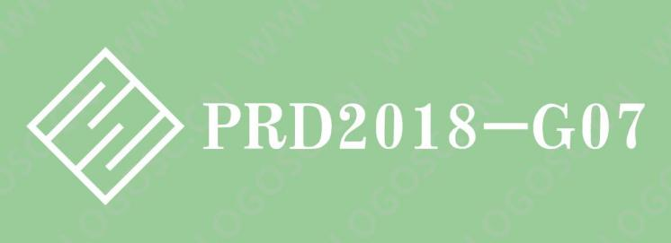

渔乐生活APP

PRD2018-G07-QFD 打分表_客户打分表

文件状态： | 文件标识： | PRD2018-G07-QFD
[√]草稿 | 当前版本： | 0.1.0
[ ]正式发布 | 作者： | 张荣阳
[ ]正在修改 | 完成日期： | 2019.1.7

